TUTORIAL KEPERAWATAN DEWASA
Rekap Nilai Tutorial
Mata Kuliah | :Keperawatan Dewasa 2 Kelas 2A

No | Nama Mahasiswa | Nilai
 |  | Tutorial 1 | Nilai | Tutorial 2 | Nilai | Jumlah | Nilai Fix
1 | Adinda Salsa Nabila | V | 85 | V | 90 | 175 | 87.5
2 | Anis Zuhra Harumi | V | 85 | V | 90 | 175 | 87.5
3 | Anisa Umi Azzahidah | V | 85 | V | 90 | 175 | 87.5
4 | Aurrellia Adheshinta Roselly | V | 85 | V | 90 | 175 | 87.5
5 | Linda Lestari | V | 85 | V | 90 | 175 | 87.5
6 | Mutia Lathif Prihandini | V | 85 | V | 90 | 175 | 87.5
7 | Natasha Salsabila | V | 85 | V | 90 | 175 | 87.5
8 | Ninda Ayu Kinanti | V | 85 | V | 90 | 175 | 87.5
9 | Nita Sugiyanti | V | 85 | V | 90 | 175 | 87.5
10 | Reisya Camellia Azzahra | V | 85 | V | 90 | 175 | 87.5
11 | Shinta Khoirunisa Wibowo | V | 85 | V | 90 | 175 | 87.5
12 | Gadis Sella Veari Safitri | V | 85 | V | 90 | 175 | 87.5

Rekap Nilai Tutorial
Mata Kuliah | :Keperawatan Dewasa 2 Kelas 2B

No | Nama Mahasiswa | Nilai
 |  | Tutorial 1 | Nilai | Tutorial 2 | Nilai | Jumlah | Nilai Fix
1 | Amarila Artika Sari | V | 85 | V | 90 | 175 | 87.5
2 | Eudonia Renyaan | V | 85 | V | 90 | 175 | 87.5
3 | Hanum Salsabila | V | 85 | V | 90 | 175 | 87.5
4 | Laila Dina Arifah | V | 85 | V | 90 | 175 | 87.5
5 | Lia Nur Anggaraeni | V | 85 | V | 90 | 175 | 87.5
6 | Maulidina Akmalia R | V | 85 | V | 90 | 175 | 87.5
7 | Nabila Eka N | V | 85 | V | 90 | 175 | 87.5
8 | Nadia Dwi A | V | 85 | V | 90 | 175 | 87.5
9 | Oktavia Natasya S | V | 85 | V | 90 | 175 | 87.5
10 | Salsa Hasna Kusuma | V | 85 | V | 90 | 175 | 87.5
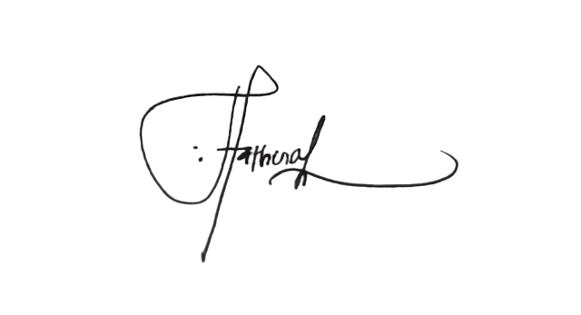
11 | Salsabilla Farah Nuraini | V | 85 | V | 90 | 175 | 87.5

 |  | Dosen Pembimbing

 |  | Septiana Fathonah, M.Kep

